20210927092627
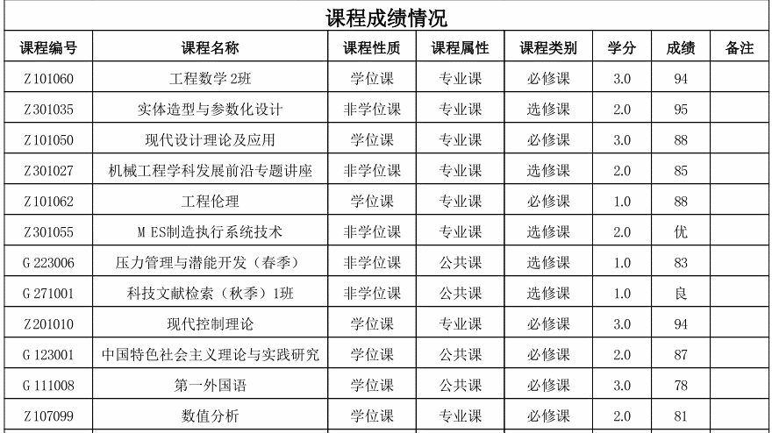
学生评优成绩表
perNum | perName | majorUniqueId | tutorName | rewardScore | scoreGap
学号 | 姓名 | 所属学科领域 | 导师 | 评优成绩 | 学分绩点
204010003 | 花仁杰 | 机械工程 | 陈国金 | 90.31 | 2.81
204010004 | 王伟 | 机械工程 | 王瑞金 | 90.15 | 2.73
201010001 | 童康成 | 机械工程 | 倪敬 | 90.07 | 2.70
201010024 | 徐国峰 | 机械工程 | 陈凯 | 89.89 | 2.65
202010089 | 王莹 | 机械 | 陈凯 | 89.52 | 2.46
204010002 | 耿龙伟 | 机械工程 | 张义民 | 89.38 | 2.58
202010148 | 刘文星 | 机械 | 高寒阳 | 88.68 | 2.62
202010039 | 孙伟杰 | 机械 | 陈昌 | 88.36 | 2.50
201010006 | 王嘉辉 | 机械工程 | 王文 | 88.22 | 2.54
202010116 | 王冠 | 机械 | 许明 | 88.10 | 2.52
204010001 | 李彦 | 机械工程 | 王文 | 88.08 | 2.54
202010099 | 许凯飞 | 机械 | 王文 | 88.00 | 2.52
202010113 | 年志恒 | 机械 | 邵惠锋 | 87.64 | 2.36
202010147 | 谭富林 | 机械 | 刘荣 | 87.64 | 2.54
201010016 | 孙尚炜 | 机械工程 | 章雪挺 | 87.56 | 2.41
202010128 | 黄世帆 | 机械 | 周茂瑛 | 87.56 | 2.30
201010011 | 何海闽 | 机械工程 | 龚友平 | 87.52 | 2.39
201010032 | 程智鑫 | 海洋与船港机械装备技术 | 冯长水 | 87.19 | 2.48
202010092 | 孙佳欢 | 机械 | 王文 | 87.16 | 2.38
202010063 | 王明雨 | 机械 | 纪华伟 | 87.12 | 2.35
201010027 | 王丽雅 | 机械工程 | 张建辉 | 87.04 | 2.48
202010064 | 张冬梅 | 机械 | 周东辉 | 86.92 | 2.46
202010106 | 唐彪 | 机械 | 杨肖 | 86.88 | 2.32
202010053 | 王泽恩 | 机械 | 吴立群 | 86.69 | 2.17
个人成绩表

